章・項目ページ_エビデンス
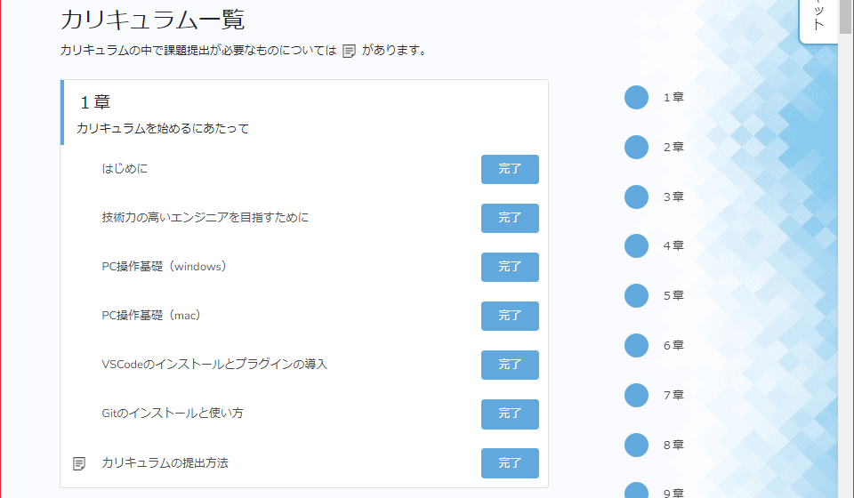
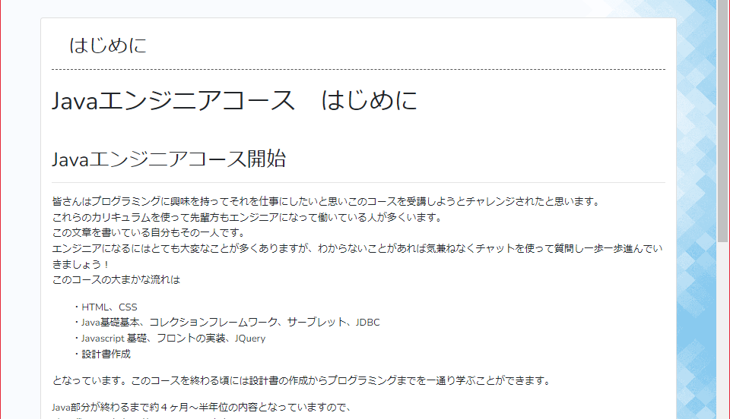
単体テスト仕様書 |  | サブシステム名 | 章/項目ページ | 作成日 | 2023-09-24 | 作成者 | 新田 恵士

テストNo | 1
1.章/項目ページで画面を下にスクロールした状態でログをクリックしたときにTopページの先頭に遷移する

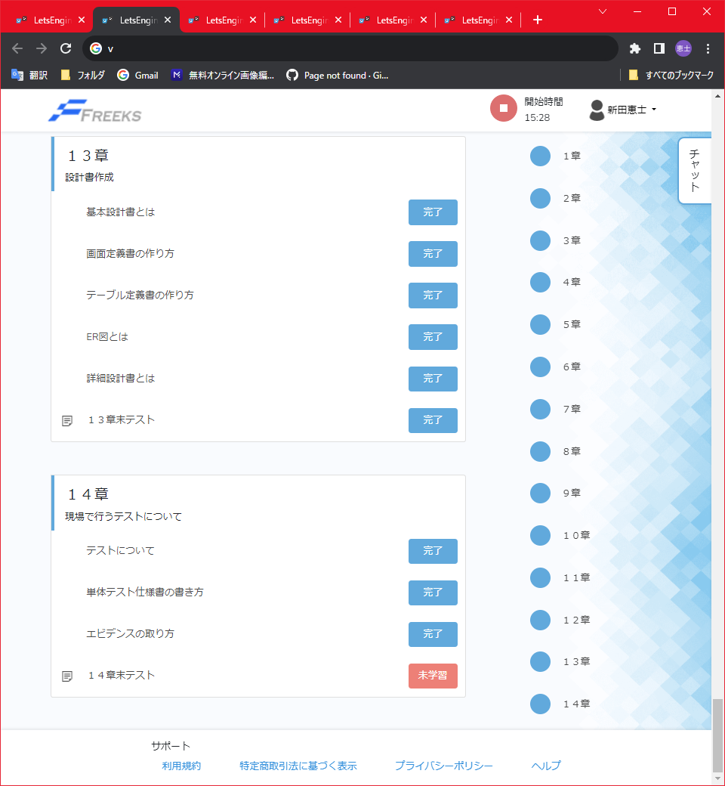
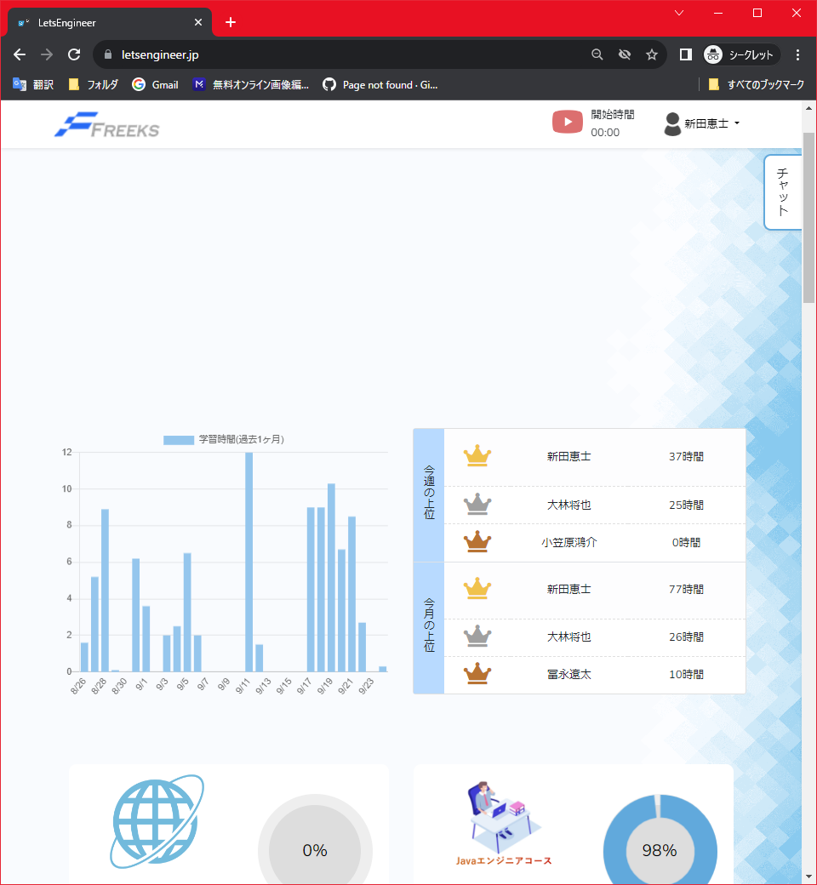

2.別ページからログをクリックしたときにTopページの先頭に遷移する

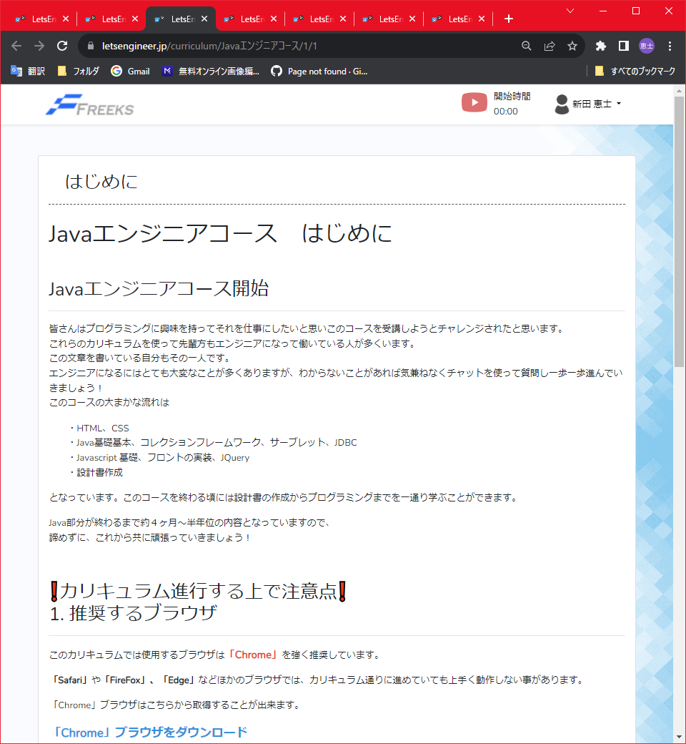

テストNo | 2
画面右上に表示されている人型マークのユーザー名をクリックする。

テストNo | 3
ユーザネーム編集前、右上のユーザ名と登録されているユーザーネームは一致している。

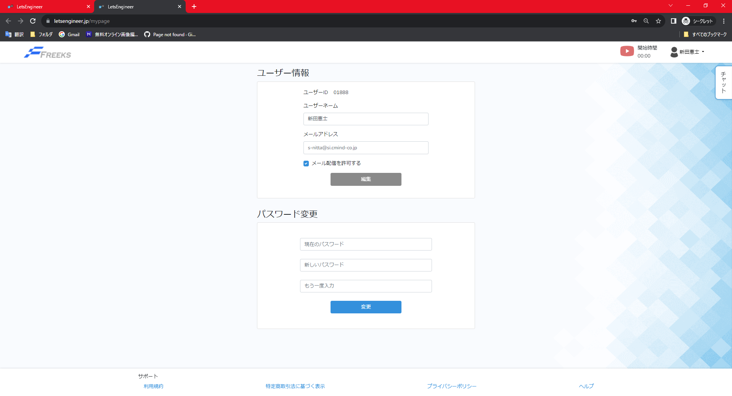

ユーザネーム編集後、右上のユーザ名と登録されているユーザーネームは一致している。

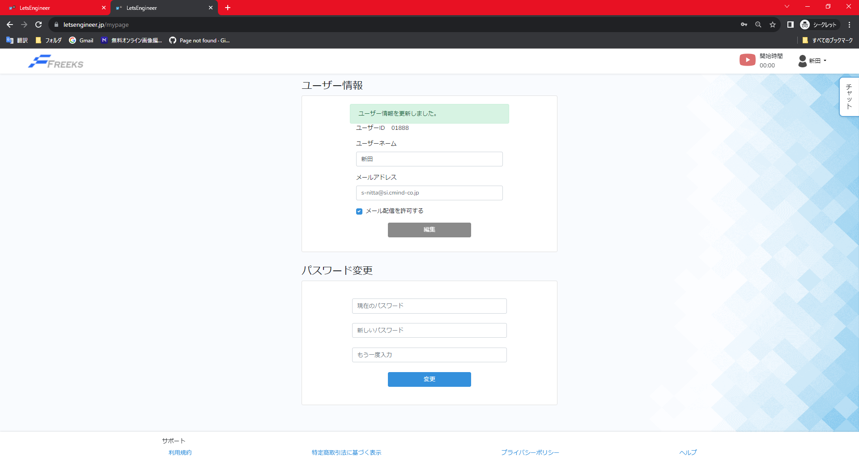

テストNo | 4
Topページから下記の画像をクリックすると章/項目ページに遷移する

テストNo | 5
1.進捗を切り替えたい言語ページの章/項目ページ

2.切り替えたい言語の章/項目ページから【未学習】から【完了】に切り替える

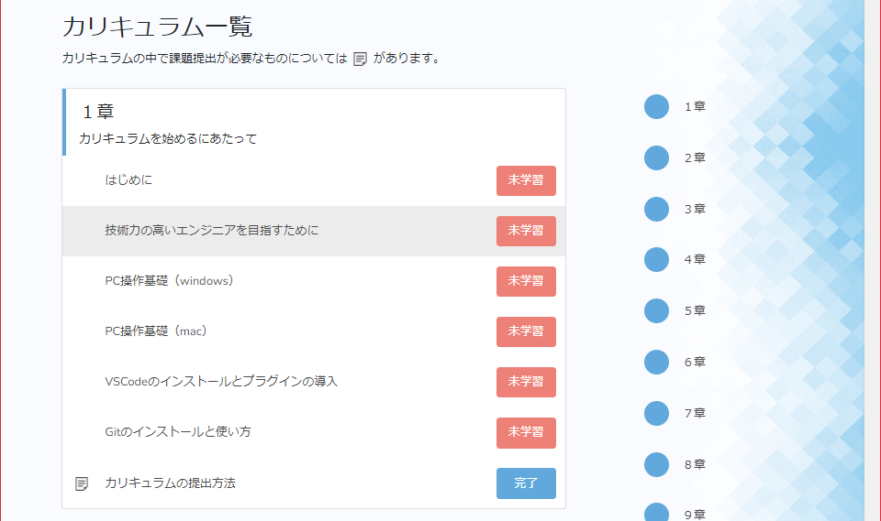
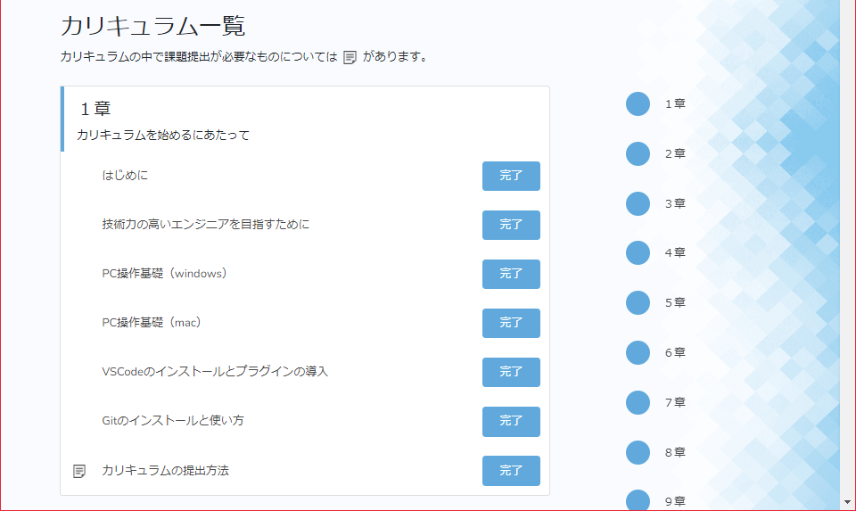

3.章/項目ページを更新し変更した言語の進捗率が変化する。

テストNo | 6
章/項目ページから対象のカリキュラムを選択し、遷移された画面からカリキュラムが表示され、
章/項目ページに記載されたカリキュラム名が遷移後の画面にも記載される

